S299 (3)
 |  |  |  |  |  |  |  |  |  |  |  |  |  |  | 下单日期Order date: |  |  | 2026-05-20
 |  |  |  |  |  |  |  |  |  |  |  |  |  |  | 出货期Delivery date: |  |  | 2026-06-25
Ref. | Dec. | Item No. | Pic. | 款式做法以及改版说明 | STONE COLOR | CHINESE | Plating | SIZE 美围 |  |  |  |  |  |  |  | Q'ty (pcs) | Unit Weight(g) | Total WT(G) | mossanite stone price by pcs | Silver Price (USD/g) | Labor Price (USD/g) | Price (USD/g) | Total (USD)

序号 | 产品类别 | 产品编号 | 图片 |  | 石头色 | 石头色中文 | 电镀 | 3 | 4 | 5 | 6 | 7 | 8 | 9 | 10 | 数量（pcs） | 成品单重（g/pcs） | 总重（g） | 莫桑石价/件 | 银价单价按克 | 工费单价按克 | 单价按克 | 总金额 | original moissanite cost
1 | 耳环 | SE49954M | 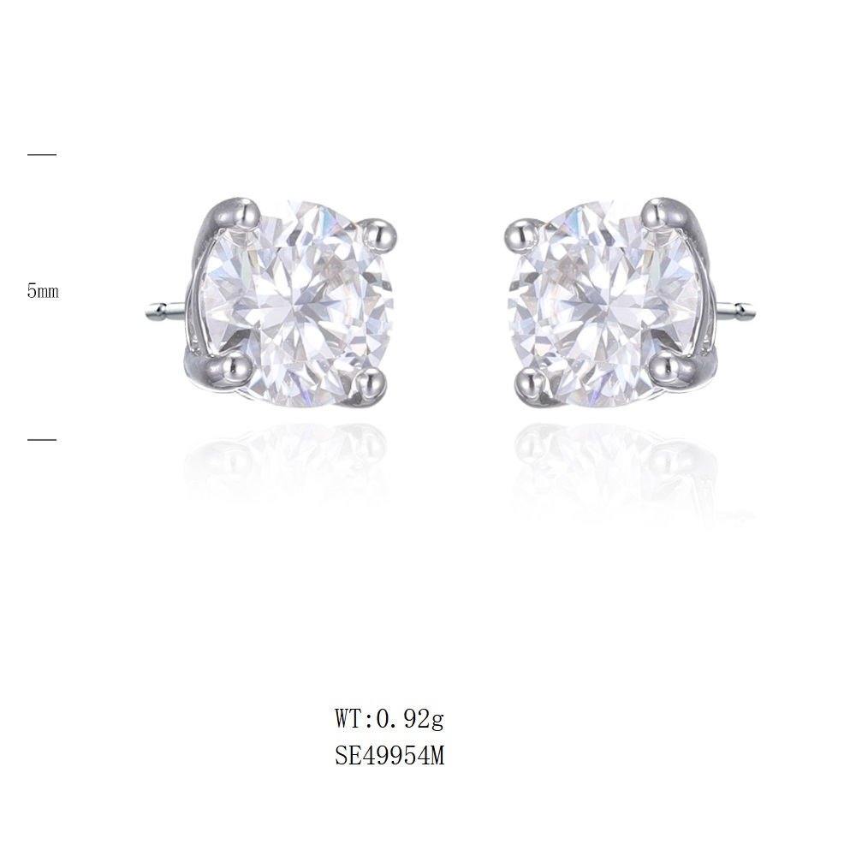 | 5 mm | all moissanite and rh | 白莫桑石 | rodium plate 镀白 |  |  |  |  |  |  |  |  | 300 | 0.92 | 276.00 | US$1.17 | US$2.50 | US$1.33 | US$3.83 | US$1,408.08 | US$1.40
 |  |  |  | 5 mm | all moissanite and gold platting | 白莫桑石 | gold（ S208 2025-03# GP+泳漆色板） |  |  |  |  |  |  |  |  | 40 | 0.92 | 36.80 | US$1.17 | US$2.50 | US$1.33 | US$3.83 | US$187.74 | US$1.40
2 | 项链 | SN21833M-S | 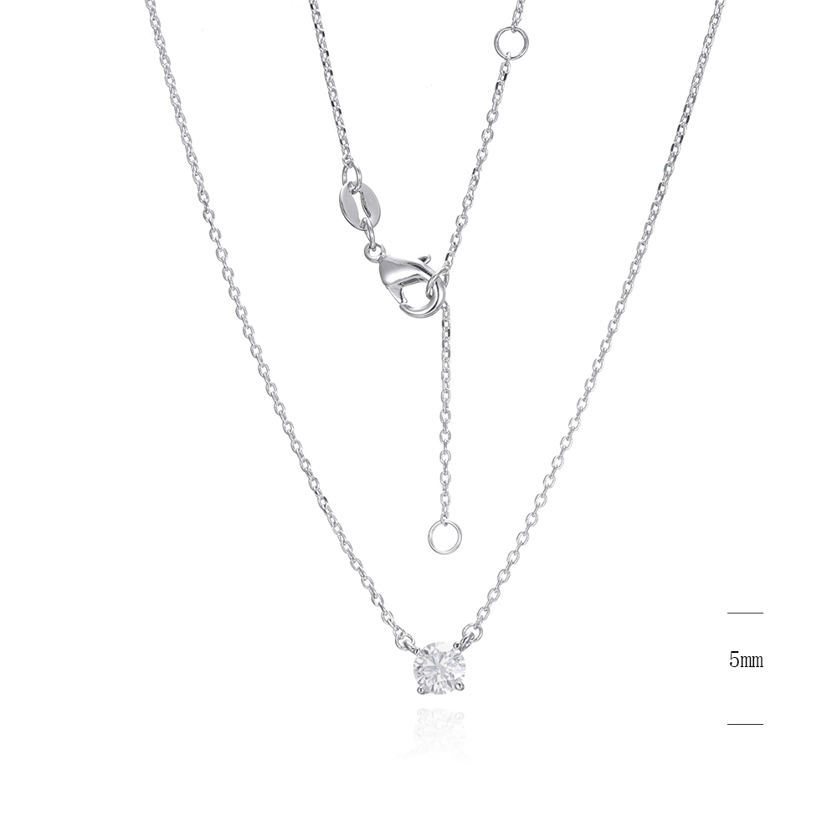 | 5 mm | all moissanite and rh | 白莫桑石 | rodium plate 镀白 | 40+2.5+2.5CM,延长链同原链条 |  |  |  |  |  |  |  | 200 | 1.45 | 290.00 | US$0.58 | US$2.50 | US$1.27 | US$3.77 | US$1,209.30 | US$0.70
 |  |  |  | 5 mm | all moissanite and gold platting | 白莫桑石 | gold（ S208 2025-03# GP+泳漆色板） | 40+2.5+2.5CM,延长链同原链条 |  |  |  |  |  |  |  | 40 | 1.45 | 58.00 | US$0.58 | US$2.50 | US$1.27 | US$3.77 | US$241.86 | US$0.70
3 | 耳环 | SE49955M | 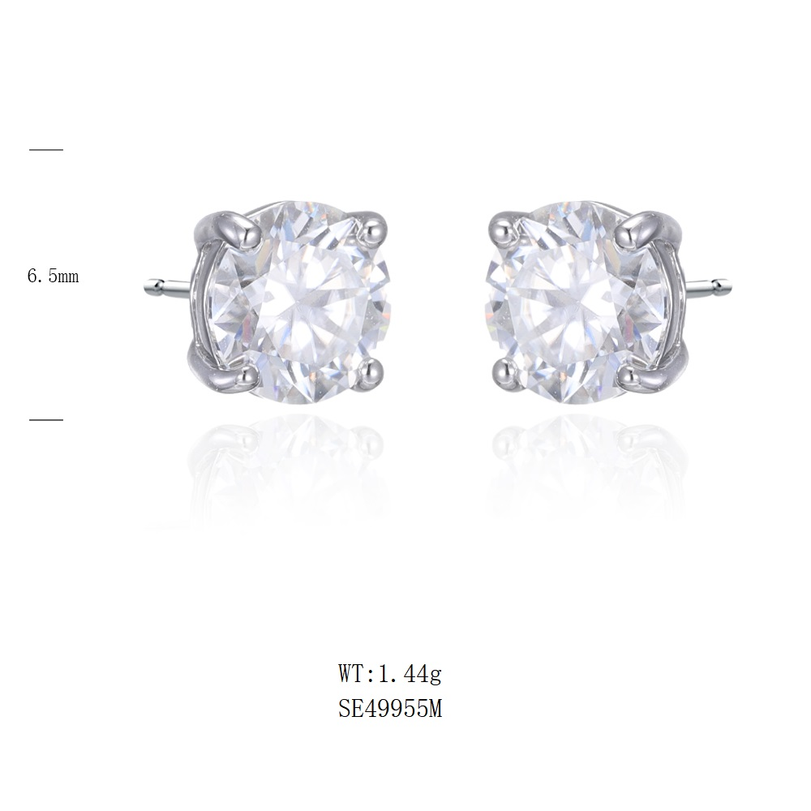 | 6.5MM | all moissanite and rh | 白莫桑石 | rodium plate 镀白 |  |  |  |  |  |  |  |  | 500 | 1.70 | 850.00 | US$2.38 | US$2.50 | US$0.95 | US$3.45 | US$4,122.50 | US$3.11
 |  |  |  | 6,5MM | all moissanite and gold platting | 白莫桑石 | gold（ S208 2025-03# GP+泳漆色板） |  |  |  |  |  |  |  |  | 40 | 1.70 | 68.00 | US$2.38 | US$2.50 | US$0.95 | US$3.45 | US$329.80 | US$3.11
4 | 项链 | SN21834M-S | 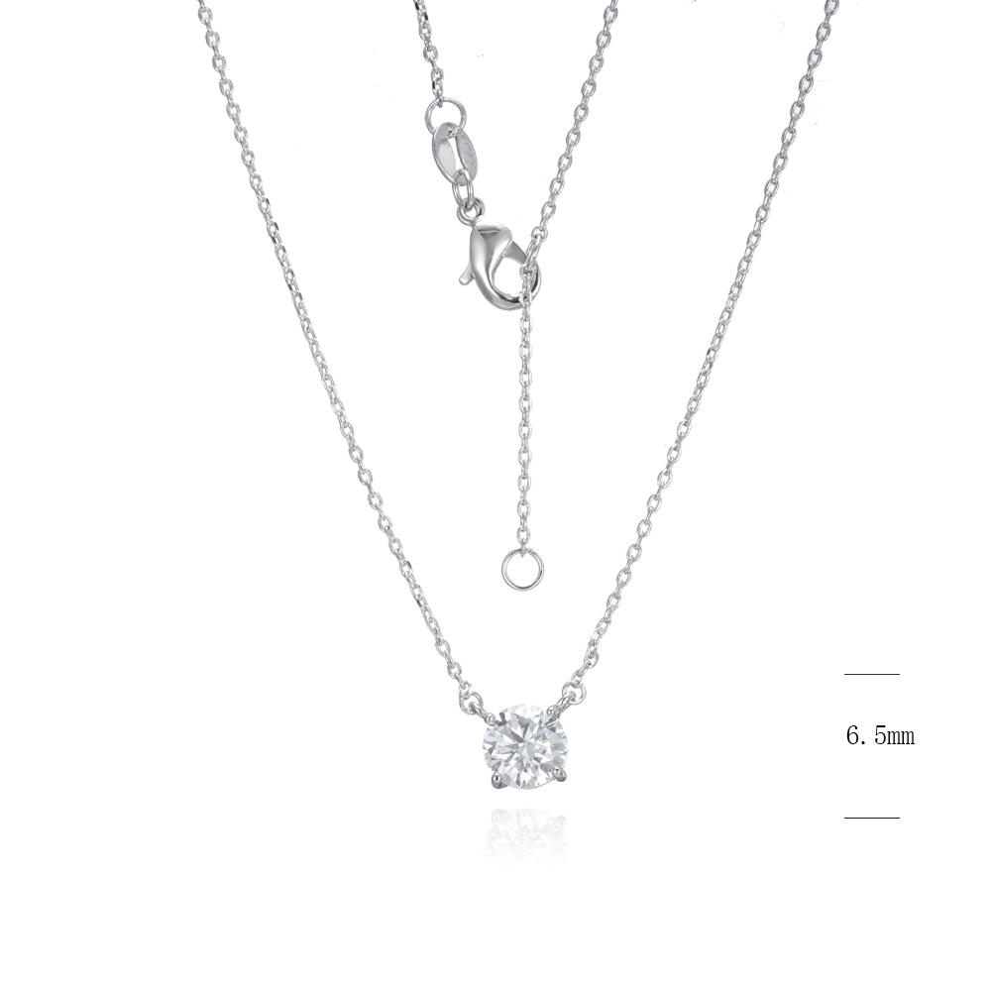 | 6.5MM | all moissanite and rh | 白莫桑石 | rodium plate 镀白 | 40+2.5+2.5CM,延长链同原链条 |  |  |  |  |  |  |  | 300 | 2.18 | 654.00 | US$1.19 | US$2.50 | US$1.13 | US$3.63 | US$2,731.02 | US$1.55
 |  |  |  |  | all moissanite and gold platting | 白莫桑石 | gold（ S208 2025-03# GP+泳漆色板） | 40+2.5+2.5CM,延长链同原链条 |  |  |  |  |  |  |  | 30 | 2.18 | 65.40 | US$1.19 | US$2.50 | US$1.13 | US$3.63 | US$273.10 | US$1.55
5 | 耳环 | SE49953M | 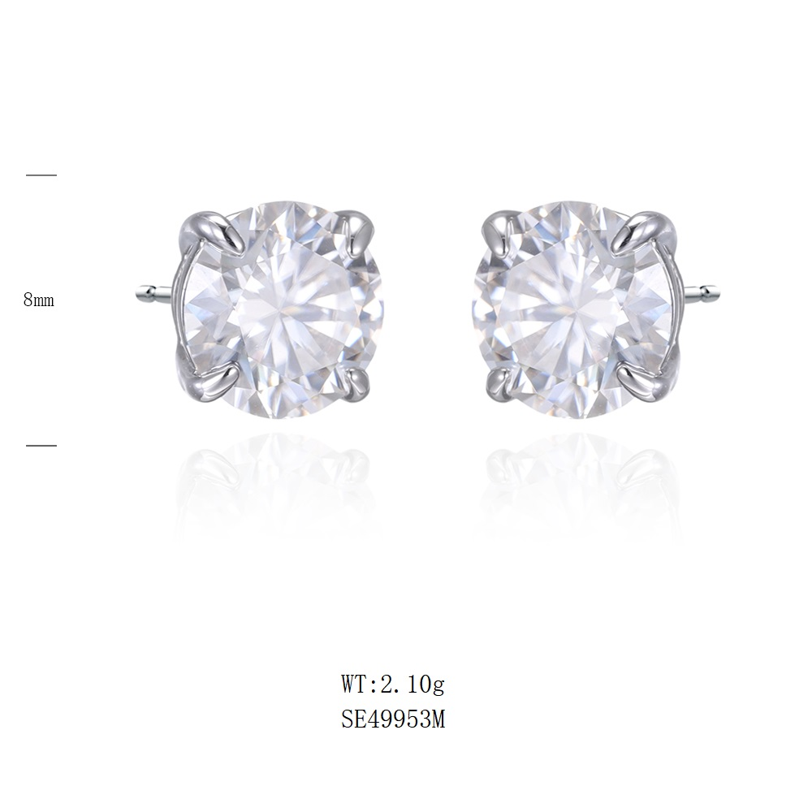 | 8MM | all moissanite and rh | 白莫桑石 | rodium plate 镀白 |  |  |  |  |  |  |  |  | 500 | 2.51 | 1255.00 | US$4.75 | US$2.50 | US$0.32 | US$2.82 | US$5,914.10 | US$6.22
 |  |  |  | 8MM | all moissanite and gold platting | 白莫桑石 | gold（ S208 2025-03# GP+泳漆色板） |  |  |  |  |  |  |  |  | 40 | 2.51 | 100.40 | US$4.75 | US$2.50 | US$0.32 | US$2.82 | US$473.13 | US$6.22
6 | 项链 | SN21832M-S | 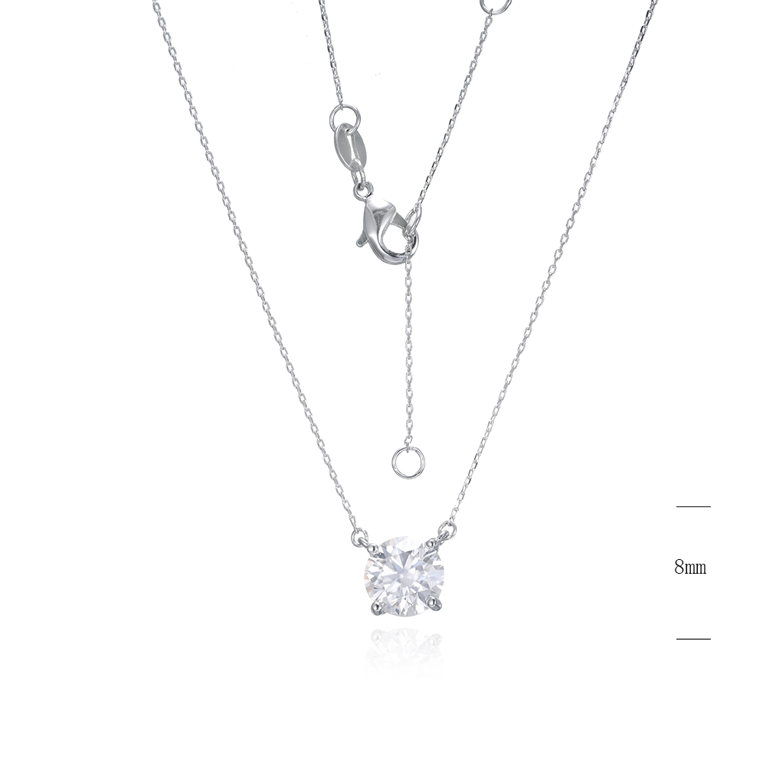 | 8MM | all moissanite and rh | 白莫桑石 | rodium plate 镀白 | 40+2.5+2.5CM,延长链同原链条 |  |  |  |  |  |  |  | 300 | 2.52 | 756.00 | US$2.38 | US$2.50 | US$0.91 | US$3.41 | US$3,291.96 | US$3.11
 |  |  |  |  | all moissanite and gold platting | 白莫桑石 | gold（ S208 2025-03# GP+泳漆色板） | 40+2.5+2.5CM,延长链同原链条 |  |  |  |  |  |  |  | 40 | 2.52 | 100.80 | US$2.38 | US$2.50 | US$0.91 | US$3.41 | US$438.93 | US$3.11
7 | 耳环 | SE49956M | 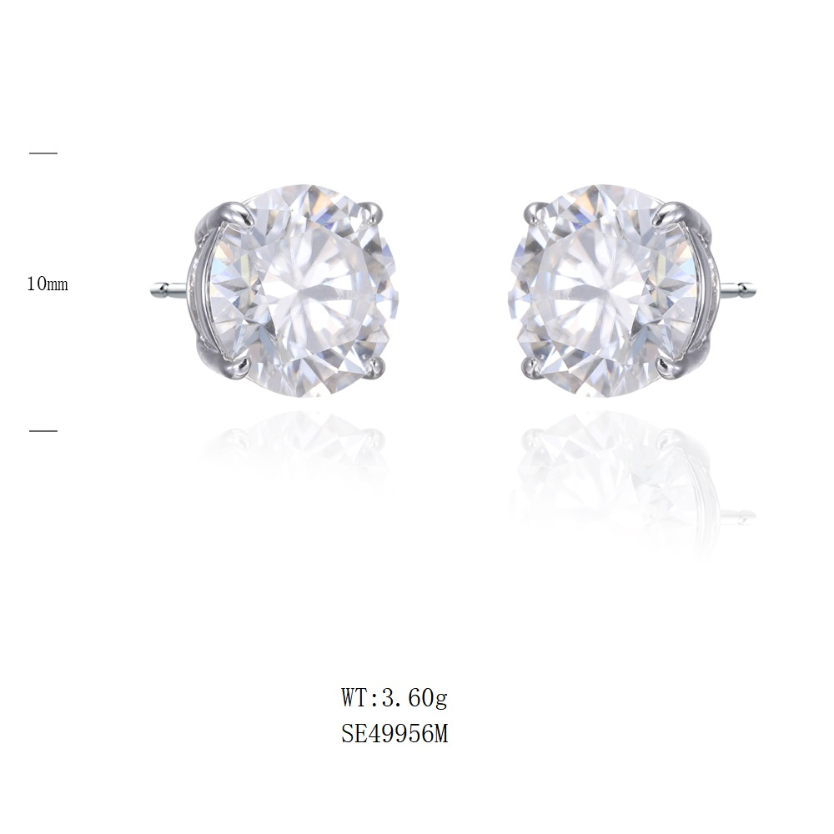 | 10MM | all moissanite and rh | 白莫桑石 | rodium plate 镀白 |  |  |  |  |  |  |  |  | 200 | 4.52 | 904.00 | US$9.50 | US$2.50 | US$0.01 | US$2.51 | US$4,169.04 | US$12.43
 |  |  |  | 10MM | all moissanite and gold platting | 白莫桑石 | gold（ S208 2025-03# GP+泳漆色板） |  |  |  |  |  |  |  |  | 30 | 4.52 | 135.60 | US$9.50 | US$2.50 | US$0.01 | US$2.51 | US$625.36 | US$12.43
8 | 项链 | SN21835M-S | 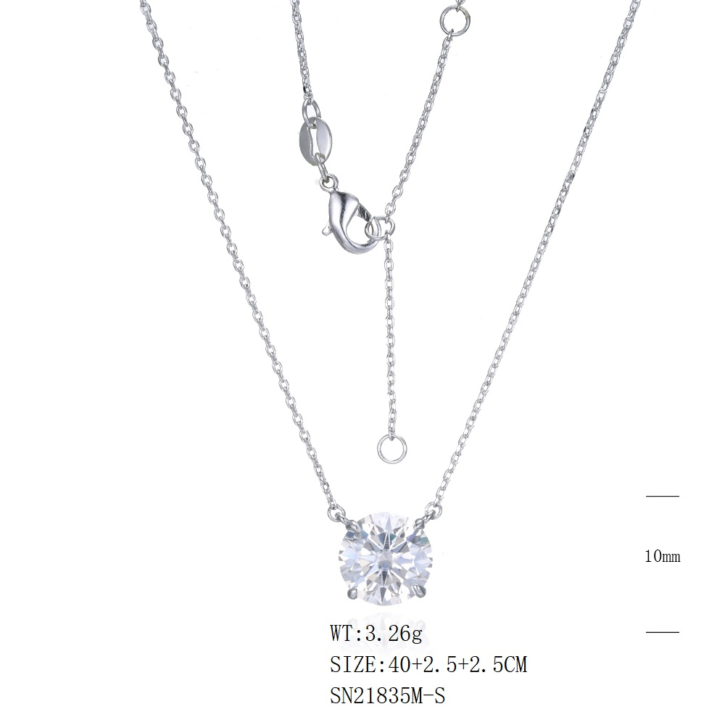 | 10MM | all moissanite and rh | 白莫桑石 | rodium plate 镀白 | 40+2.5+2.5CM,延长链同原链条 |  |  |  |  |  |  |  | 80 | 3.26 | 260.80 | US$4.75 | US$2.50 | US$0.62 | US$3.12 | US$1,193.70 | US$6.22
 |  |  |  |  | all moissanite and gold platting | 白莫桑石 | gold（ S208 2025-03# GP+泳漆色板） | 40+2.5+2.5CM,延长链同原链条 |  |  |  |  |  |  |  | 30 | 3.26 | 97.80 | US$4.75 | US$2.50 | US$0.62 | US$3.12 | US$447.64 | US$6.22
total |  |  |  |  |  |  |  |  |  |  |  |  |  |  |  | 2670 |  | 5908.60 |  |  |  |  | US$27,057.25

